A3.3 Risikobeurteilung WV
A3.3 Vorlage TWM-Konzept: Risikobeurteilung Wasserversorgung
Wasserversorgung «Muster»

Beispiel einer Risikobeurteilung der Wasserversorgung

Bewertungsschema (einfach):
Eintretenswahrscheinlichkeit hoch, Schadenspotenzial gering |  |  |  |  |  |  |  |  | 1
Eintretenswahrscheinlichkeit hoch, Schadenspotenzial gross |  |  |  |  |  |  |  |  | 3
Eintretenswahrscheinlichkeit gering, Schadenspotenzial gering |  |  |  |  |  |  |  |  | 0
Eintretenswahrscheinlichkeit gering, Schadenspotenzial gross |  |  |  |  |  |  |  |  | 2

 | Natur | Hochwasser/Überschwemmungen | Unwetter/Sturm | Kältewelle | Trockenheit | Erdbeben/Erdrutsche | Grossbrand/Flächenbrand | Epidemie/Pandemie | Störfälle | Verunreinigung der Ressourcen | Ausfall der grössten Ressource | Ausfall des wichtigsten Bezugsstandorts | Stromausfall bis zu einer Woche | Anschläge | Sabotage der IT/Steuerungstechnik | Anschläge mit biologischen Mitteln | Anschläge mit chemischen Mitteln
Infrastruktur
Grundwasserschutzzonen
Gewinnung
Aufbereitung
Förderung
Speicherung
Verteilung
Prozesse
IT/Steuerungstechnik
Kommunikation
Betrieb
Führung
Brunnenmeister
Mitarbeiter
Gesamthafte Risikobewertung

Beurteilungsschema (differenziert)
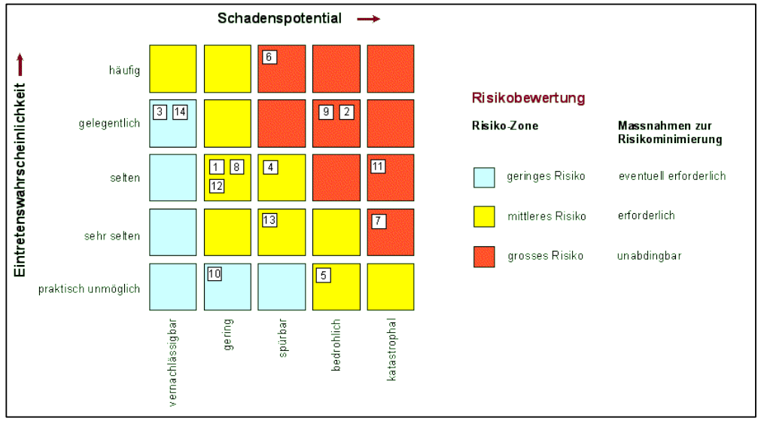

Mögliche Gefährdungen der Wasserversorgung gemäss Kataplan:

Natur | Technik |  |  |  |  |  |  |  |  |  |  |  | Gesellschaft
Unwetter | Strommangellage / Stromausfall (lokal, regional oder grossräumig) |  |  |  |  |  |  |  |  |  |  |  | Sabotage
Trockenheit | Ausfall des Mobilfunknetzes |  |  |  |  |  |  |  |  |  |  |  | Cyber-Angriffe
Überschwemmungen | Kernkraftwerk-Unfall |  |  |  |  |  |  |  |  |  |  |  | Pandemie
Erdbeben | Materialermüdung
Erdrutsche | Transportunfälle
 | Schäden durch menschliche Eingriffe (z.B. Bauarbeiten, Landwirtschaft)

A4.3 Material Sofortmassn.
A4.3 Vorlage TWM-Dokumentation: Material für Sofortmassnahmen
Wasserversorgung «Muster»

Material für Sofortmassnahmen

 | WV vor Ort | WV regional | Gemeinde | Kanton
IBC-Behälter à 1'000 l (Intermediate Bulk Container)
Anzahl
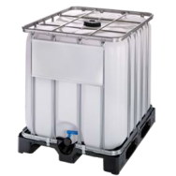
IBC-Adapter (IBC-55)
Anzahl
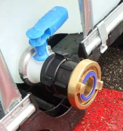
Übergangsstücke Storz
Anzahl Storz 110-75
Anzahl Storz 75-55
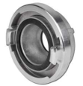
Übergangsstücke Milchgewinde
Anzahl NW 50 - Storz 75
Anzahl NW 65 - NW 50
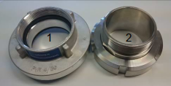
Blindkupplungen (Storz 55)
Anzahl
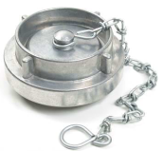 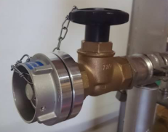
Storzschlüssel (Storz 55/75)
Anzahl

Verteilstationen
Anzahl
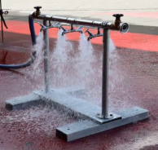
Verschlusskappen (DN 20)
Anzahl
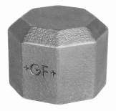 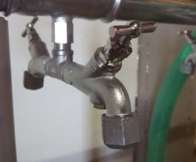
 | WV vor Ort | WV regional | Gemeinde | Kanton
Trinkwasserschläuche (Storz 55, PN 16)
Anzahl Länge 5 m
Anzahl Länge 20 m
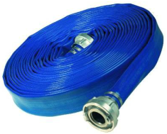
Hydrantenschlüssel
Anzahl

Schlauchbrücken
Anzahl
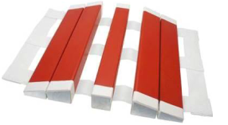
Ausgleichsbehälter à 5'000 l
Anzahl
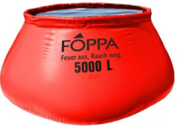
Brauchwasserbecken à 1'800 l (kein Trinkwasser)
Anzahl
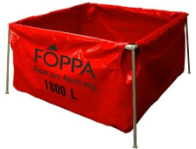
Druckvernichter (Storz 55)
Anzahl
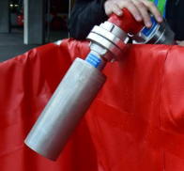
Y-Verteilstück (1x Storz 75, 2x Storz 55)
Anzahl
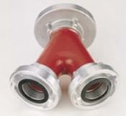
Mobile Notstromgruppe
Anzahl
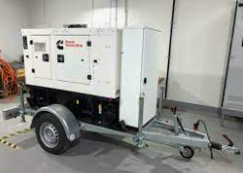
Motorspritzen
Anzahl
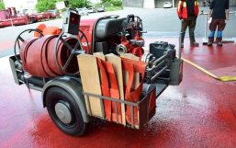
 | WV vor Ort | WV regional | Gemeinde | Kanton
Trinkwasser-Saugschläuche (Storz 75, 2 m)
Anzahl
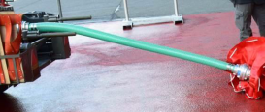
Schlauchtrocknungsgerät (Storz 55)
Anzahl
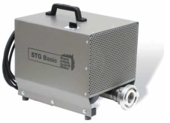
Plombierungen
Anzahl

Flächendesinfektionsmittel
Anzahl

Einweghandschuhe
Anzahl

Einwegüberziehschuhe
Anzahl
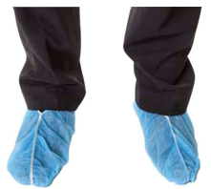
Materialtransport Strasse
Anzahl
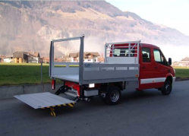
Materialtransport Luft
Anzahl Helikopter
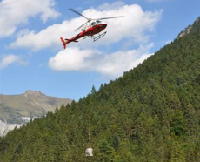
Trinkwassertransport Strasse
Anzahl Pickups
Anzahl Milchtankwagen
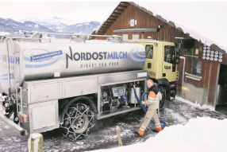 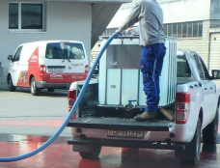
 | WV vor Ort | WV regional | Gemeinde | Kanton
Druckreduzierventile

Druckablassventile

Wasseraufbereitung
Anzahl mit UV-Bestrahlung
mit Chlorverbindungen (Hypochlorit)
mit Ultrafiltration (Membranverfahren)
mobile Trinkwasseraufbereitungsanlagen
mobile Desinfektionsanlagen

Trinkwasser
abgefülltes Trinkwasser in Behältern
Mineralwasser gemäss Absichtserklärung SMS vom 15.9.2015

Sandsäcke / Abfüllanlagen

